同じ設定のオブジェクトを生成
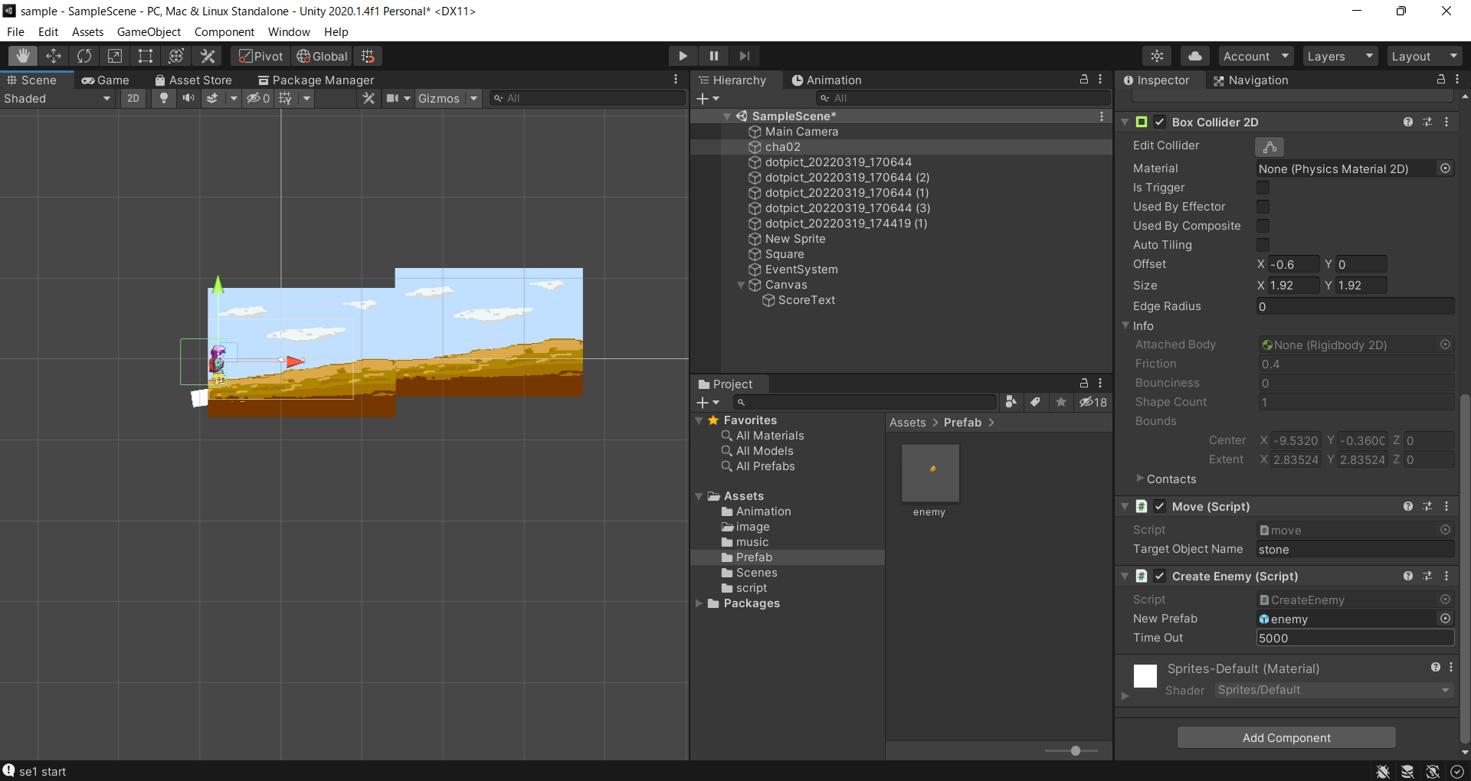
同じ設定のオブジェクトを生成

①シーンに配置後各種設定を行う

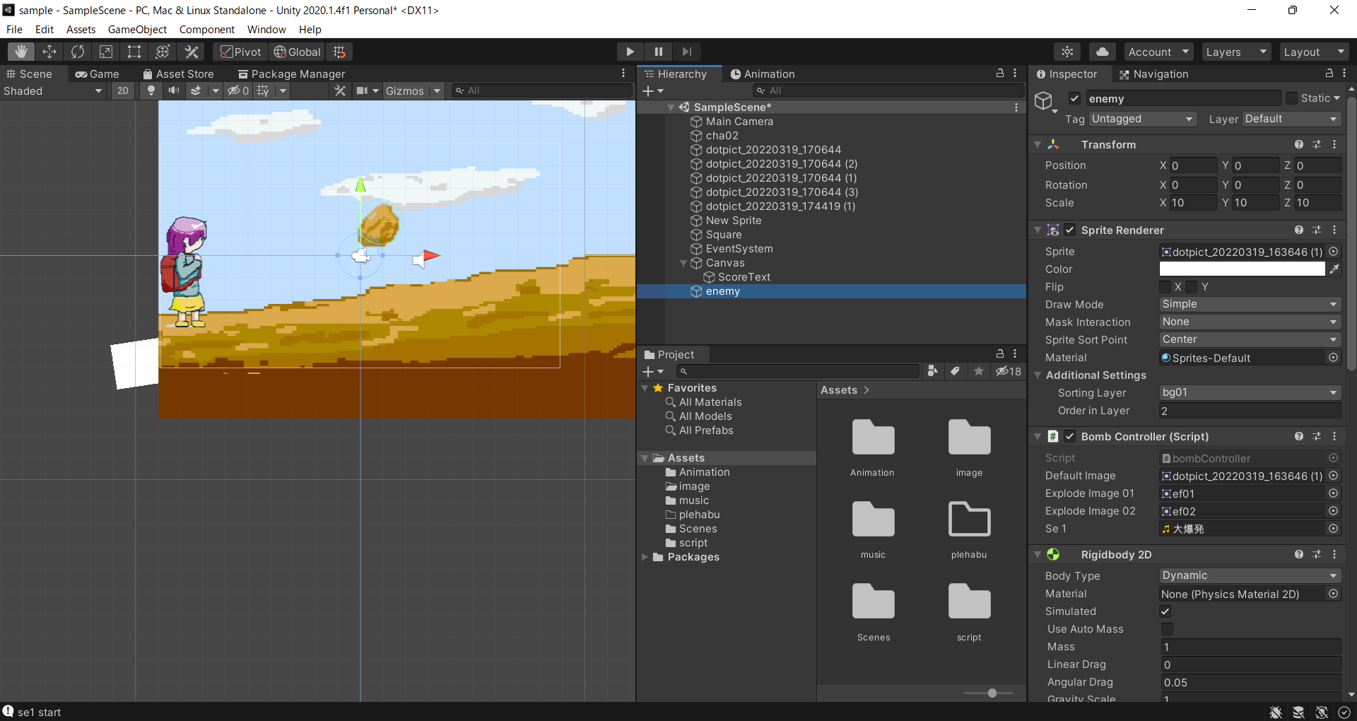

②Projectにドラックアンドドロップする

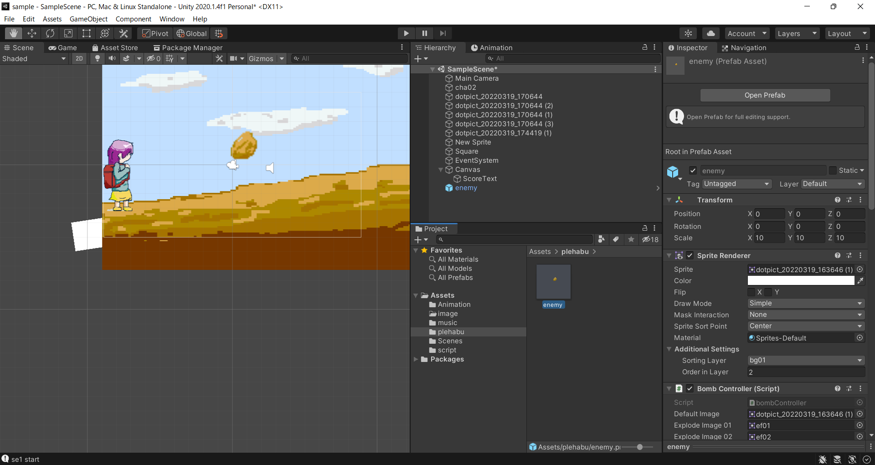

③シーンより削除する

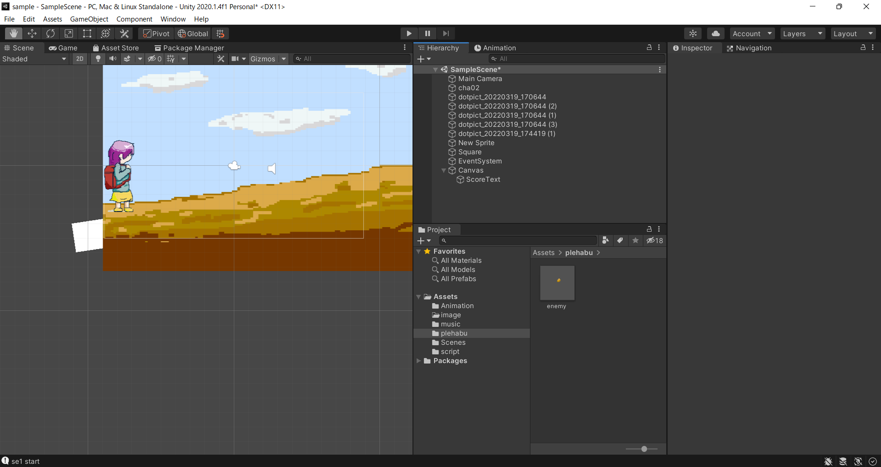

④下記スクリプトを作成
public GameObject newPrefab;
・・・
//Instantiate(GameObject,位置,回転)の順番で記載
Instantiate(newPrefab, new Vector3(Random.Range(0.0f, 5.0f), Random.Range(5.0f, 10.0f), Random.Range(0.0f, 5.0f)), Quaternion.identity);

※
Random.Range(0.0f, 5.0f)はC#の乱数取得命令
Range(最小値, 最大値)で記載

⑤スクリプトを設定後、②で作成したプレハブを設定

時間経過でオブジェクトを設定
同じ設定のオブジェクトを生成

①「同じ設定のオブジェクトを生成」シートを参考にプレハブを作成する

②下記スクリプトを作成
//生成の間隔を決めるための変数
public float timeOut = 1000;
private float timeElapsed = 1;
・・・
// Update is called once per frame
void Update()
{
//timeElapsed加算
timeElapsed += 1;
// timeOut 時間経過した場合
if (timeElapsed == timeOut)
{
// オブジェクトを生成する
Instantiate(newPrefab, new Vector3(Random.Range(0.0f, 5.0f), Random.Range(5.0f, 10.0f), Random.Range(0.0f, 5.0f)), Quaternion.identity);
//timeElapsedを0.0fに戻す
timeElapsed = 0.0f;
}
}

③スクリプトを設定後、生成の間隔を設定

